Facebook Instagram marzec 2026
SKIN CARE KOREA PL Facebook Instagram
L.p. | MARKA / LINIA | DATA | DZIEŃ | TYP POSTA | TREŚĆ | # | GRAFIKA | UWAGI | GDZIE ODSYŁAMY? SKLEP STACJONARNY / ONLINE | BUDŻET REKLAMOWY 2 000 zł INSTAGRAM
1. | Trimay/ Jelly Ko/ Lalachuu | 2026-03-05 | Czwartek | Zdjęcie | Cześć! 🇰🇷✨ Właśnie otwiera się przed Tobą świat wyselekcjonowanej koreańskiej pielęgnacji premium. Nasza misja? Dostarczać Twojej skórze to, co w K-Beauty najlepsze. Poznaj nasze trio do zadań specjalnych: 🔬 Trimay - zaawansowane składy i profesjonalne rozwiązania dla wymagających 💖 Jelly Ko - radosna pielęgnacja dająca efekt „glass skin” 🎀 Lalahuu - innowacyjne maski, które przeniosą Twoje domowe SPA na wyższy poziom Zostań z nami po codzienną dawkę inspiracji, porad i nowinek prosto z Korei! Obserwuj nas - wkrótce kolejne marki dołączą do Skin Care Korea! | #koreańskapielęgnacja #nowość #skincare #uroda #kosmetykikoreańskie #trimay #jellyko #lalahuu #glassskin #pielęgnacjapremium #beauty #pielęgnacjatwarzy #pielęgnacjawłosów #dbamosiebie #świadomapielęgnacja #skincareroutine | 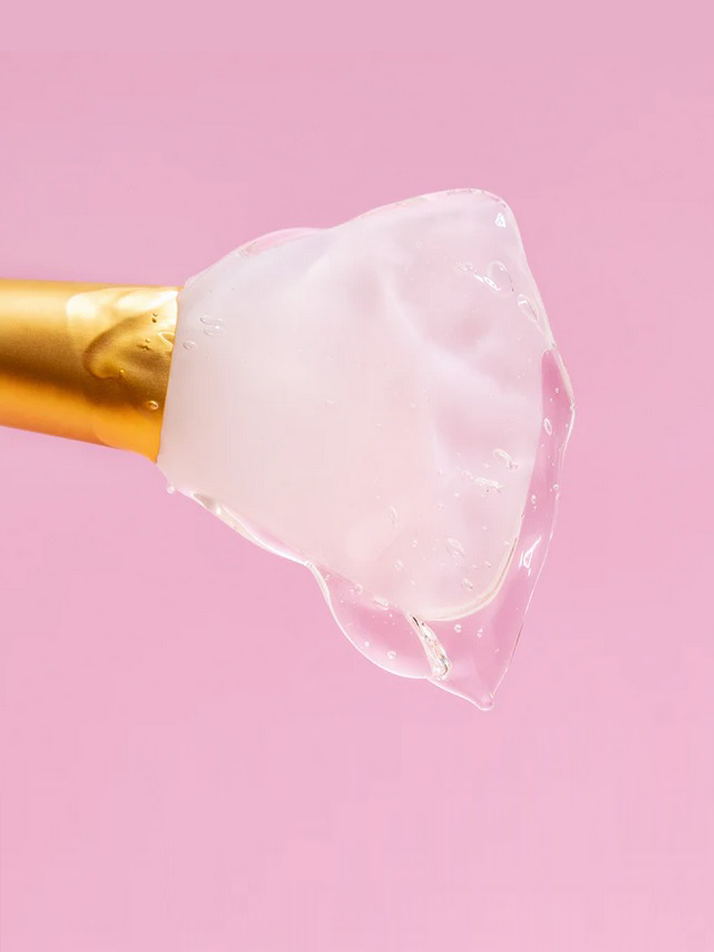 | Zamiast prosto z Seulu dałabym: prosto z Korei. Obserwuj nas, wkrótce kolejne marki dołączą do Skin Care KOREA. E: poprawione | nigdzie | 400 zł Stories pozyskiwanie obserwatorów
2. | Trimay | 2026-03-11 | Środa | Zdjęcie | Osiągnij efekt „Glass Skin”... przez sen! Sleeping Pack to jeden z największych sekretów koreańskiej pielęgnacji. To nie jest zwykły krem na noc – to skoncentrowana maska, która tworzy na skórze barierę ochronną, intensywnie regenerując ją podczas Twojego odpoczynku. Rano budzisz się z cerą miękką, nawilżoną i pełną blasku. Który kolor wybierzesz dla siebie w drogerii DM? 🛒👇 🎨 POZNAJ SWÓJ KOLOR REGENERACJI: 💗 RÓŻOWA (Enrich Lift) | Jędrność i Wygładzenie Idealne dla cery zmęczonej, pozbawionej jędrności Działanie: kolagen i bakuchiol wspomagają wygładzenie i nawilżenie, silny antyoksydant Idebanon chroni przed stresem środowiskowym. Dla kogo? Dla chcących przywrócić skórze piękny gładki i promienny wygląd. 💛 ŻÓŁTA (Wonder Vitamin) | Blask i Witalność Idealne dla cery matowej, zmęczonej i o nierównym kolorycie. Działanie: kompleks 17 witamin i niacynamid działają jak energetyczny koktajl - rozświetlają, poprawiają witalność i przywracają zdrowy wygląd. Dla kogo? Dla tych, którzy chcą obudzić się z cerą pełną życia. 💚 ZIELONA (Medicica Calming) | Ukojenie i Ratunek Maska do zadań specjalnych dla skóry wrażliwej, naczyniowej i problematycznej. Działanie: dzięki kompleksowi Centellasome-M (wąkrota azjatycka) błyskawicznie redukuje zaczerwienienia, łagodzi rumień i wspiera regenerację niedoskonałości. Dla kogo? Dla skóry potrzebującej spokoju i wyciszenia. 💙 NIEBIESKA (Hero Hydrator) | Ultra Nawilżenie Prawdziwa „szklanka wody” dla skóry suchej i odwodnionej. Działanie: aż 8 rodzajów kwasu hialuronowego, skwalan i beta-glukan tworzą ochronny film, który zatrzymuje wodę w naskórku i niesamowicie wygładza. Dla kogo? Dla cery spragnionej elastyczności i miękkości. 📍 Dlaczego warto? Maski są zamknięte w wygodnych, jednorazowych saszetkach – są idealne do przetestowania oraz niezastąpione w podróży! ✈️ Musisz je mieć! Wszystkie kolory znajdziesz już stacjonarnie i online w drogeriach DM. Biegnij po swoją i przetestuj magię nocnej regenera | #koreańskapielęgnacja #glassskin #sleepingpack #dmbiuro #drogeriedm #pielęgnacjatwarzy #nawilżenie #uroda #kosmetykizkorei #trimay #nocnaregeneracja #beautyhacks #maseczkadotwarzy |  | E: wklejona poprawka | DM Stacjonarnie, ROZMAIAŁAM Z KOORDYNAORKĄ MA ZAPYTAĆ O LOGO, MOŻNA NAPISZAĆ, SZUKAJ ICH STACJONARNIE NA WYSPACH W DROGERIACH DM. online jeszcze nie widzę ale Asia mówi, że mają wrzucić także zostawmy ten online. Upomni się. | Zasięg + ruch 300 zł
3. | Trimay | 2026-03-13 | Piątek | Zdjęcie | Przesuszone, matowe i elektryzujące się włosy? Mamy na to szybki, koreański patent! 🇰🇷💆‍♀️ Poznaj Trimay Daily Defender - lekkie serum w sprayu, które działa jak niewidzialna tarcza ochronna. Dzięki formule bogatej w kwas hialuronowy, proteiny owsa i masło murumuru, błyskawicznie nawilża i wygładza pasma, absolutnie ich nie obciążając. Co zyskujesz po zaledwie kilku psiknięciach? ✅ Błyskawiczną miękkość i łatwiejsze rozczesywanie. ✅ Ochronę przed utratą wilgoci i puszeniem. ✅ Przepiękny, lustrzany blask (efekt Glass Hair!). Spryskaj wilgotne lub suche włosy i ciesz się efektem jak po wyjściu z salonu. ✨ 🛒 Złap swoje serum Trimay Daily Defender w drogeriach SuperPharm i zamów wygodnie online: 👉 [Link do produktu: https://www.superpharm.pl/trimay-daily-defender-serum-w-sprayu-do-wlosow-222680] (Na IG: Link do sklepu SuperPharm czeka na Ciebie w naszym BIO!) | #Trimay #serumdowłosów #koreańskapielęgnacja #pielęgnacjawłosów #zdrowewłosy #haircare #dailydefender #glasshair #włosomaniaczka #pielęgnacjawłosów | 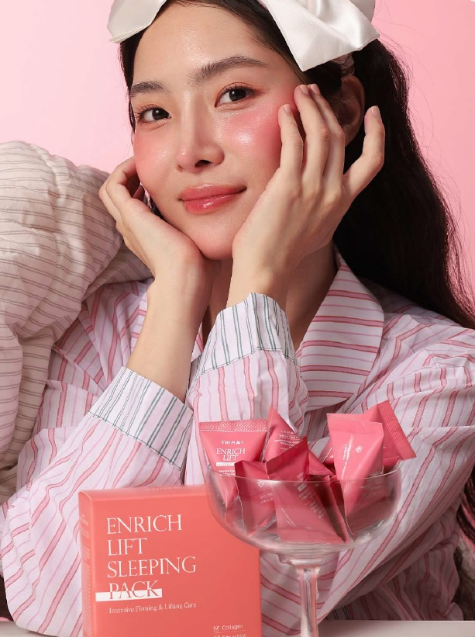 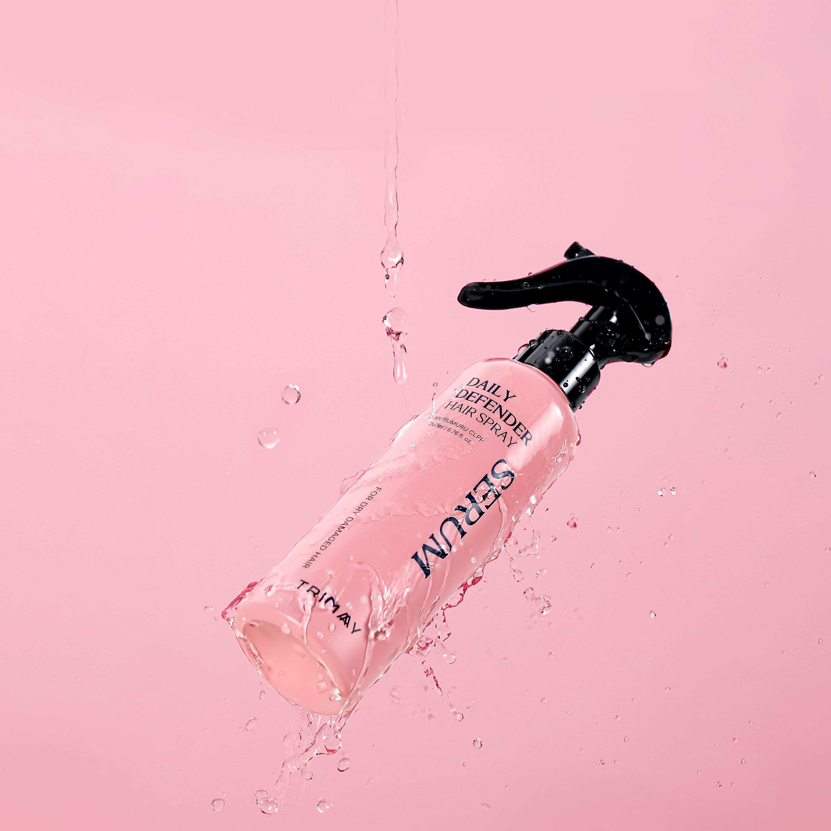 | zastanawiam się czy tutaj nie dać superpharmu | ZIKO DERMO może SUPERPHARM Z LINKIEM DO SKLEPU? E: post poprawiony OK TYLKO MAMY TU 9 MARCA MOŻE DAJMY NA 13 A TEN Z 13 NA 15 E: poprawione :) | 100 zł ruch do sklepu online
4. | Trimay | 2026-03-16 | Poniedziałek | Zdjęcie | Skóra 30+ potrzebuje więcej odżywienia i wsparcia elastyczności ✨ Dostępny w drogeriach Ziko Dermo – TRIPLE COLLAGEN P.SQUALANE Krem Odżywczy Przeciwstarzeniowy 50 ml od Trimay 💚 To krem do codziennej pielęgnacji skóry suchej i wymagającej – pomaga utrzymać miękkość, gładkość i poprawić sprężystość. 💎 Co go wyróżnia? ✨ 3 formy kolagenu – wspierają nawilżenie i poprawę elastyczności skóry ✨ 2% skwalanu – wzmacnia barierę lipidową i ogranicza utratę wody ✨ kompleks witamin (A, C, E + wit. z grupy B) – wsparcie kondycji skóry ✨ oleje roślinne (makadamia, jojoba, kokos) – odżywienie i wygładzenie ✨ adenozyna – składnik wspierający pielęgnację przeciwzmarszczkową Idealny do regularnego stosowania – dla skóry bardziej miękkiej, wygładzonej i pełnej komfortu 💆‍♀️ | #Trimay #kremdotwarzy #krem30plus #pielęgnacjatwarzy #antiaging #kolagen #odżywienie #nawilżenie #uroda #elastycznaskóra #collagen | 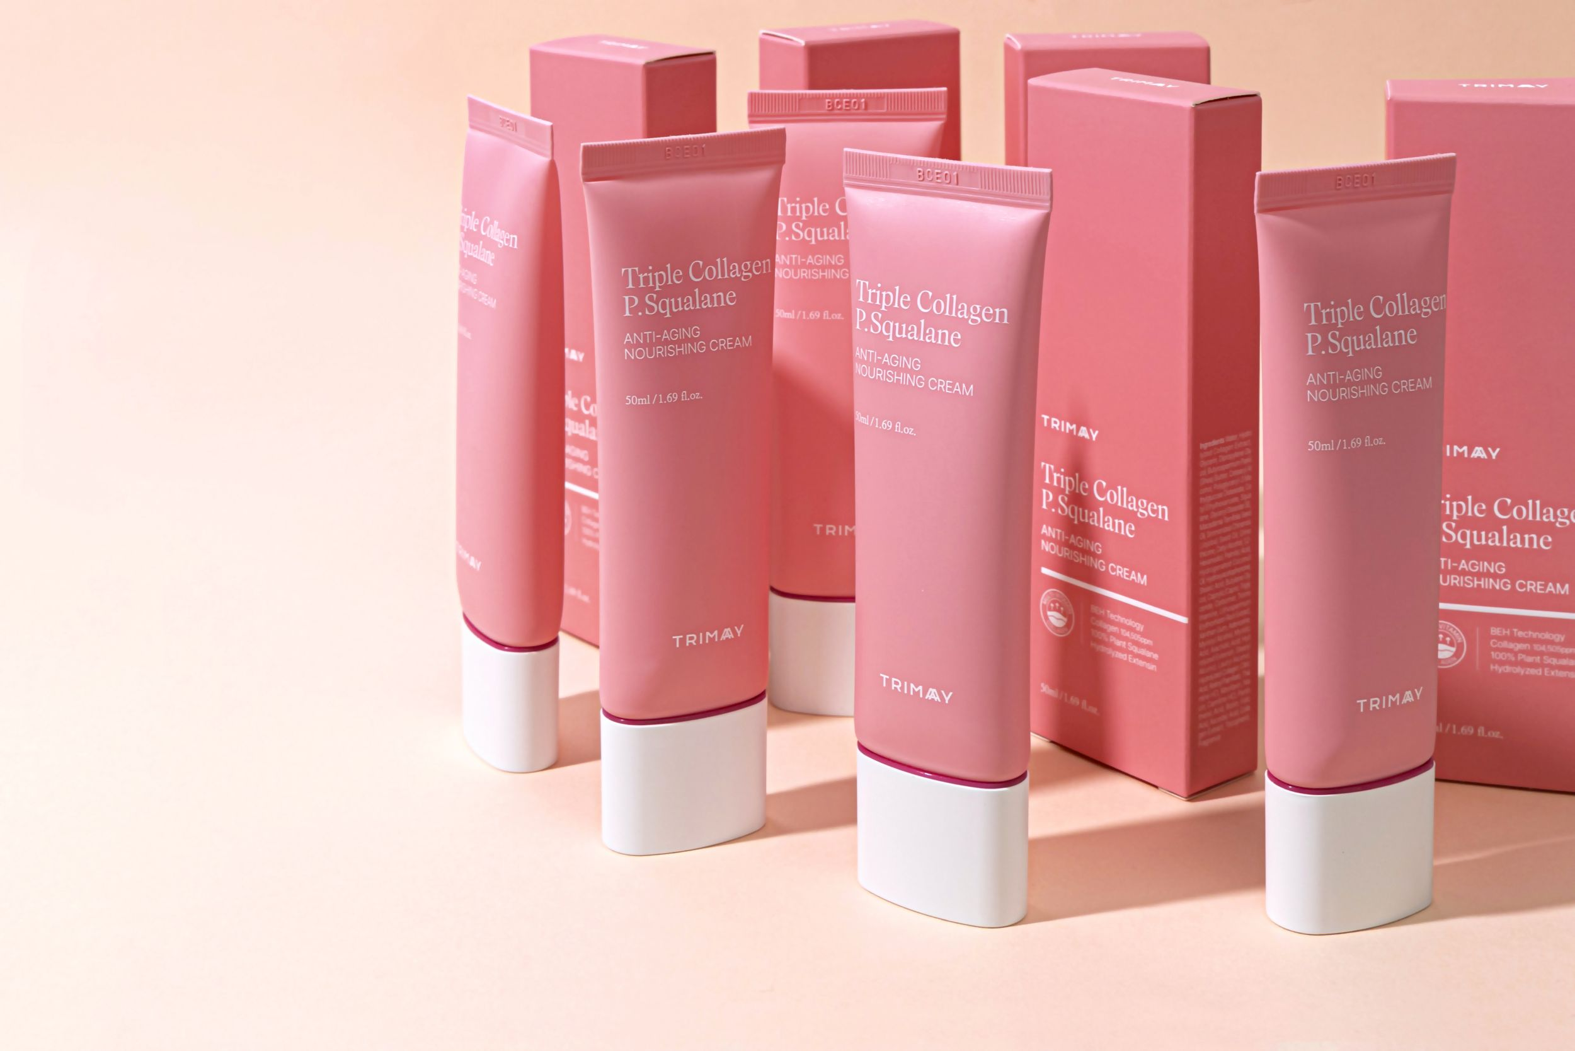 |  | ZIKO DERMO | Ruch do sklepu 250 zł
5. | Trimay | 2026-03-20 | Piątek | Karuzela zdjęć | Sekret koreańskiej młodości? To nie magia, to peptydów!✨ Koreanki wiedzą, że kluczem do nieskazitelnej cery nie jest jeden produkt, ale spójna rutyna. Dlatego linia Trimay Peptid to absolutny master w walce o jędrność i blask 🧬 Zamiast szukać kompromisów, postaw na kompletną kurację, która dostarcza skórze wszystkiego, czego potrzebuje: 1️⃣ Krem do twarzy Peptid 30: ikona nawilżenia. Tworzy ochronną barierę, wygładza i daje efekt „glass skin”. 2️⃣ Krem pod oczy Peptid 18: delikatny, ale skuteczny - wycelowany w zmarszczki mimiczne i oznaki zmęczenia. 3️⃣ Maseczka do twarzy Peptid 27: Twoje 15-minutowe domowe SPA, które natychmiastowo napina i rozświetla cerę. 4️⃣ Ampułka do twarzy Peptid 28: skoncentrowany zastrzyk energii, który dociera głęboko, by przywrócić skórze elastyczność. Dlaczego to działa? Połączenie ogromnej ilości peptydów z zielonym kawiorem i skwalanem to technologia, która redefiniuje pojęcie pielęgnacji domowej 🧪💚 🛒 Cała linia Trimay Peptid czeka na Ciebie na Rozetka.pl! Sprawdź tutaj: 👉 [https://rozetka.pl/search/?text=trimay%20peptydowy] | #Trimay #peptid30 #peptydy #skincare #krem #ampułka #maseczka #krempodoczy #antiaging #jędrnaskóra #nowoczesnapielęgnacja #regeneracjaskóry #zielonykawior #efektglow #koreanskapielegnacja #domowespa #pielegnacjatwarzy #nowoscikosmetyczne | 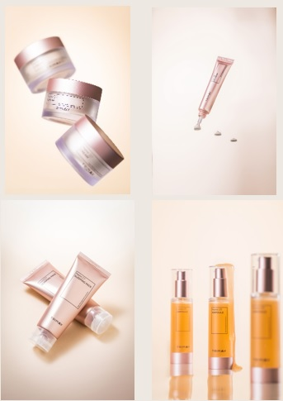 | poprawilam już w tekście Linia Peptid, przy każdym produkcie jest liczba peptydów ( 30, 18, 27 i 28) :) E: ok | Sklep Rozetka online | Zasięg premium 300 zł z przekierowaniem do sklepu
6. | Lalachuu | 2026-03-23 | Poniedziałek | Grafiki - karuzela | Czy słyszałaś już o „bandażowaniu” twarzy? 🎀 To nie jest zwykła maseczka – to zaawansowana technologia Easychop prosto z Korei, która właśnie trafia do Twojej łazienki! Kiedy Twoja skóra potrzebuje natychmiastowego ratunku, a Ty masz tylko 5 minut – maska bandażowa jest odpowiedzią. Dzięki wyjątkowo rozciągliwemu arkuszowi, maseczka idealnie dopasowuje się do Twoich rysów, dosłownie „podnosząc” skórę tam, gdzie tego najbardziej potrzebuje. Dlaczego to działa? ✨ Efekt liftingu potwierdzony badaniami: Już po jednym użyciu poprawia wygląd okolic ust o 17% i bruzd nosowo-wargowych aż o 22%!* 🍑 Ceramidy z brzoskwini: Wzmacniają skórę i nadają jej słynny efekt „Glass Skin” – lśniącej, zdrowej tafli. 💧 Synergia mocy: Połączenie ultraprzylepnego arkusza i ampułki premium zapewnia intensywne nawilżenie. Jak to zrobić? To prostsze niż myślisz! (Instrukcja): 1️⃣ Włóż arkusz do pojemnika i zalej go połową ampułki. Gdy wsiąknie – dolej resztę. 2️⃣ Na czystą twarz nałóż arkusz, chwytając za oba brzegi i lekko naciągając go ku górze (zacznij od brody). 3️⃣ Po 5 minutach zdejmij maskę i wklep pozostałości ampułki. Gotowe! Doświadcz profesjonalnego zabiegu liftingującego bez wychodzenia z domu. Gotowa na efekt WOW? ✨ | #lalahuu #koreańskapielęgnacja #maskabandażowa #liftingtwarzy #domowespa #nowość #skincare #liftingbezskalpela #uroda #pielęgnacjatwarzy #azjatyckiekosmetyki #efektliftingu #beautyhacks #nowoczesnapielęgnacja |  | Slajd 1: Zdjęcie modelki w masce bandażowej. Napis: „Lifting twarzy w 5 minut? Poznaj koreańską technologię bandażowania!” Slajd 2: Porównanie/Infografika: „+17% uniesienia kącików ust, +22% poprawy w bruzdach nosowo-wargowych”. Slajd 3-4: Graficzna instrukcja krok po kroku (ikony lub zdjęcia). Slajd 5: Zdjęcie produktu. Napis: „Twoja skóra gotowa na Glass Skin?” | zróbmy tu zapowiedź już wkrótce! marki dopiero w poniedziałek wylecą do nas więc będą tydzień później, opóźnienia w transporcie :(
7. | Trimay | 2026-03-25 | Środa | Zdjęcie | Twoje włosy potrzebują szybkiej regeneracji bez obciążenia? ✨ W Super-Pharm znajdziesz Trimay No Wash Nutri Lock Hair Mask od Trimay – odżywczą maskę bez spłukiwania, która pomaga poprawić miękkość, gładkość i ogólną kondycję włosów. Lekka formuła wspiera pielęgnację włosów suchych, zniszczonych, farbowanych i osłabionych stylizacją. Wygładza powierzchnię włosa, ułatwia rozczesywanie, zmniejsza szorstkość i matowość, a przy tym szybko się wchłania i nie obciąża. 💆‍♀️✨ Dodatkowy atut? Subtelny kwiatowo-piżmowy zapach z nutami owoców i wanilii, który pozostawia na włosach świeży, elegancki aromat 🌸🍑 🛍️ Sprawdź w drogerii online i zadbaj o swoje włosy już dziś! | #Trimay #Superpharm #maskadowłosów #haircare #pielęgnacjawłosów #suchewłosy #włosyfarbowane #drogeriaonline #beautyroutine #glowhair |  |  | SuperPharm online | 50 zł zasięg, 150 zł ruch do sklepu online
8. | Trimay | 2026-03-27 | Piątek | Zdjęcie | Masz dość suchych, spierzchniętych ust po zimie albo po sezonie grzewczym? ❄️💋 Czas na koreańską pielęgnację, która robi różnicę! Poznaj balsam do ust VOLUFILINE DEEP VOLUME LIP BALM od Trimay – intensywnie regenerującą kurację do codziennego stosowania. ✨ Dlaczego go pokochasz? ✔️ intensywnie nawilża i odżywia ✔️ wygładza i wspiera regenerację ✔️ pomaga zmniejszyć widoczność drobnych linii ✔️ chroni przed wiatrem i niską temperaturą ✔️ poprawia miękkość oraz elastyczność ust To idealny produkt do torebki, na noc lub jako maska lub pod ulubioną pomadkę 💄 Jeśli kochasz koreańskie kosmetyki i świadomą pielęgnację – ten balsam to must-have w Twojej rutynie! 🛍️ Sprawdź w naszym sklepie online i zadbaj o swoje usta już dziś! Link w bio ✨ | #koreańskiekosmetyki #piękneusta #pielęgnacjaust #balsamdoust #nawilżoneusta #nawilżenie #regeneracja #skincarepolska #beautyroutine | 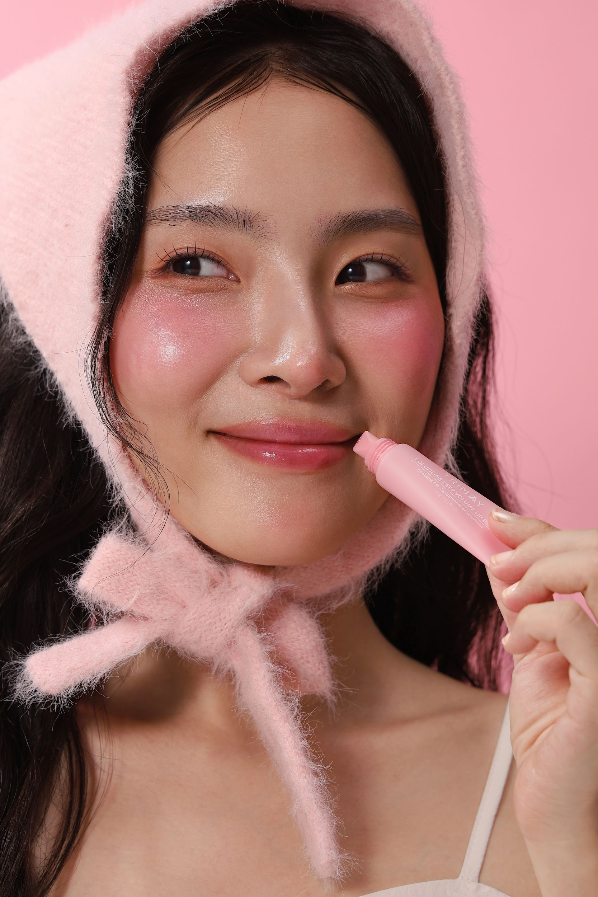 |  | Sklep Rozetka online | Ruch do sklepu 250 zł
9. | Jelly Ko | 2026-03-31 | Wtorek | Zdjęcie | Czy można zdobyć tytuł „Best Sleep Mask” i stać się światowym hitem? Jelly Ko udowadnia, że tak! 🏆 Z dumą przedstawiamy naszą żelową maskę na noc, która zdobyła prestiżową nagrodę Prevention Beauty Awards 2023. To nie jest zwykły produkt - to Twój osobisty asystent nocnej regeneracji. Dlaczego ta maska to absolutny game-changer? Jej żelowa formuła „zamyka” składniki aktywne w skórze, dbając o to, byś rano obudziła się z efektem napiętej, jedwabiście gładkiej i elastycznej cery. Co kryje się w środku? Same konkrety: 🧪 Adenozyna – mistrz wygładzania i napinania skóry. 🌟 Niacynamid – dla blasku i jednolitego kolorytu. 💧 Ektoina & Pantenol – duet, który koi i daje potężny zastrzyk nawilżenia. Zapomnij o zmęczonej skórze o poranku. Postaw na pielęgnację docenioną przez ekspertów i poczuj różnicę już po pierwszej nocy 🛌💖 🛒 Odkryj nagrodzoną maskę Jelly Ko w naszym linku w bio! | #jellyko #bestsleepmask #glassskin #żelowamaska #nocnaregeneracja #pielęgnacjapremium #uroda #kosmetykizkorei #skincare #maseczkananoc #sleepingmask #efektglow #świadomapielęgnacja #nowość #kosmetyczneperły |  |  | do ustalenia | Zaangażowanie młodszej grupy 200 zł
 |  |  |  |  | FEED INSTAGRAM:
 |  |  |  |  | 